INSTRUCOES
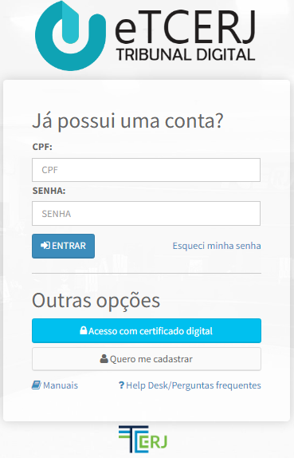
Bem vindo(a) ao FECONS3,
Uma interface Excel que permite a transcrição do resultado de uma licitação executada no ComprasNet para o formato SIGFIS de inserção das cotações dos fornecedores

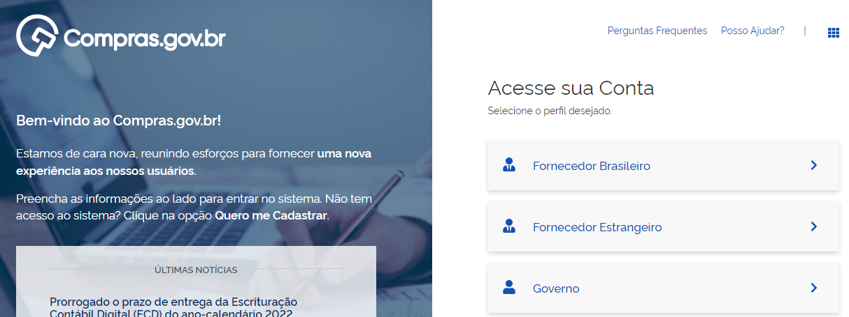

APAGAR
INSTRUÇÕES DE USO
0- Antes de iniciar apague os dados anteriores!!
1- Copie todo o conteúdo da página da licitação do site ComprasNet (dica: o atalho ctrl+a seleciona tudo). Depois abra a aba "licitacao" e cole na primeira célula (A1) do excel;
2- Na aba "edital" clique no botão buscar itens e aguarde o fim do processo. Caso queira filtrar itens do edital, caso de licitações unificadas, insira na coluna "ITENS A FILTRAR" os números dos itens, um em cada linha;
3- Na aba "participantes" clique em executar e aguarde o fim do processo;
4- Na aba "cotacoes" clique em executar e aguarde o fim do processo.
5- CONFERIR ITENS E VALORES COM AS ATAS DE REGISTRO DE PREÇOS DE CADA FORNECEDOR
6- ESTANDO OK, COPIAR COTACOES DA ABA "cotacoes" PARA UM ARQUIVO EXCEL PARA IMPORTAR AO SIGFIS

edital
BUSCAR ITENS
Número Item | Descrição | Quantidade | Unidade de Medida | Valor Unitário |  | ITENS A FILTRAR
 |  |  |  |  | QUANTIDADE DE ITENS

participantes
EXECUTAR
 |  |  | PARTICIPANTES ENCONTRADOS
 |  | PROGRESSO (%) | INABILITADOS | 1

Estrangeiro | CPF / CNPJ | Nome / Razão Social | Tipo Participante | Habilitado | Motivo Inabilitação

NÃO |  |  | Participante Comum
NÃO |  |  | Participante Comum
NÃO |  |  | Participante Comum
NÃO |  |  | Participante Comum
NÃO |  |  | Participante Comum
NÃO |  |  | Participante Comum
NÃO |  |  | Participante Comum
NÃO |  |  | Participante Comum
NÃO |  |  | Participante Comum
NÃO |  |  | Participante Comum

cotacoes
Participante | PrecoUnitario | Situacao | Número Item | FORNECEDOR | Valor Adjucado
 |  |  |  |  |  | THANKS FOR USING FECONS3!
 |  |  |  |  |  | A MMA-CORPORATION'S PRODUCT!
EXECUTAR

 |  |  |  |  |  | PROGRESSO

 |  |  |  |  |  | QUANTIDADE DE ITENS ADJUCADOS

 |  |  |  |  |  | QUANTIDADE DE ITENS FRACASSADOS/DESERTOS

 |  |  |  |  |  | ARPs ESPERADAS

 |  |  |  |  |  | TOTAL ADJUCADO (HOMOLOGADO)

